1 VIGILANCIA
ZONA DE ACTIVOS # 1
VIGILANCIA
CODIGO: PCA16200
RESPONSABLE: GERARDO RODRIGUEZ
JEFE DE VIGILANCIA
PANASONIC CENTROAMERICANA S.A.
REVISION DE ACTIVOS FIJOS FABRICA
FECHA DE REVISION: MIERCOLES 10 DE ABRIL 2024
VIGILANCIA
TOTAL ACTIVOS | PLACA | CONDICION | CUENTA | DIVISION | ZONA | UBICACIÓN | ARTICULO | DESCRIPCION
1 | 6-902-0059 | UBICADO | MOBILIARIO GENERAL | ADMINISTRACION | 1 | CASETA VIGILANCIA | ESCRITORIO 2 GABETAS | ESCRITORIO 2 GABETAS
2 | 6-902-0060 | UBICADO | MOBILIARIO GENERAL | ADMINISTRACION | 1 | CASETA VIGILANCIA | LOCKER | LOCKER 6 PUERTAS
3 | 6-902-0061 | UBICADO | MOBILIARIO GENERAL | ADMINISTRACION | 1 | CASETA VIGILANCIA | REFRIGERADORA | REFRIGERADORA
4 | 6-902-0062 | UBICADO | MOBILIARIO GENERAL | ADMINISTRACION | 1 | CASETA VIGILANCIA | MESA MADERA | MESA MADERA MEDIANA
5 | 6-902-0064 | UBICADO | MOBILIARIO GENERAL | ADMINISTRACION | 1 | CASETA VIGILANCIA | EXTINGUIDOR QUIMICO | EXTINGUIDOR QUIMICO SE
6 | 6-902-0065 | UBICADO | MOBILIARIO GENERAL | ADMINISTRACION | 1 | CASETA VIGILANCIA | LOCKER PUERTAS | LOCKER 12 PUERTAS
7 | 6-902-0067 | UBICADO | MOBILIARIO GENERAL | ADMINISTRACION | 1 | CASETA VIGILANCIA | MICROONDAS PANASONIC | HORNO MICRONDAS PANASONIC
8 | 6-902-0068 | UBICADO | MOBILIARIO GENERAL | ADMINISTRACION | 1 | CASETA VIGILANCIA | ARCO DETECTOR DE METALES | ARCO DETECTOR DE METALES
9 | 6-902-0069 | UBICADO | MOBILIARIO GENERAL | ADMINISTRACION | 1 | CASETA VIGILANCIA | LOCKER 6 PUERTAS | LOCKER DE METAL 6 PUERTAS
10 | 6-902-0070 | UBICADO | MOBILIARIO GENERAL | ADMINISTRACION | 1 | CASETA VIGILANCIA | ARCHIVADOR | ARCHIVO METALICO 2 GAVETAS
11 | 6-902-0071 | UBICADO | MOBILIARIO GENERAL | ADMINISTRACION | 1 | CASETA VIGILANCIA | ARCHIVADOR | ARCHIVO METALICO 4 GAVETAS
12 | 7-903-0081 | UBICADO | MOBILIARIO GENERAL | ADMINISTRACION | 1 | CASETA VIGILANCIA | GABINETE | CASILLERO 150 ESPACIOS (EMPLEADOS)
13 | 6-902-0074 | UBICADO | EQUIPO COMPUTO | ADMINISTRACION | 1 | CASETA VIGILANCIA | MONITOR | MONITOR DELL
14 | 7-902-0035 | UBICADO | MOBILIARIO GENERAL | ADMINISTRACION | 1 | CASETA VIGILANCIA | SILLA TIPO | SILLA TIPO SECRETARIA C/ BRAZ
15 | 7-902-0036 | UBICADO | MOBILIARIO GENERAL | ADMINISTRACION | 1 | CASETA VIGILANCIA | SILLA TIPO | SILLA TIPO SECRETARIA C/ BRAZ
16 | 6-100-0143 | UBICADO | MOBILIARIO GENERAL | ADMINISTRACION | 1 | CASETA VIGILANCIA | PANTALLA 32 | PANTALLA 32 LED PANASONIC
17 | 6-100-0144 | UBICADO | MOBILIARIO GENERAL | ADMINISTRACION | 1 | CASETA VIGILANCIA | PANTALLA 55 | PANTALLA 55 LED PANASONIC
18 | 6-100-0145 | UBICADO | MOBILIARIO GENERAL | ADMINISTRACION | 1 | CASETA VIGILANCIA | PANTALLA 42 | PANTALLA 42 LED PANASONIC
19 | 6-100-0146 | UBICADO | MOBILIARIO GENERAL | ADMINISTRACION | 1 | CASETA VIGILANCIA | ARMA | ARMA CALIBRE 9 MM TISAS
20 | 6-100-0147 | UBICADO | MOBILIARIO GENERAL | ADMINISTRACION | 1 | CASETA VIGILANCIA | ARMA | ARMA CALIBRE 9 MM TISAS
21 | 6-100-0148 | UBICADO | MOBILIARIO GENERAL | ADMINISTRACION | 1 | CASETA VIGILANCIA | PC LAPTOP | LAPTOP LENOVO 590
22 | 6-100-0149 | UBICADO | MOBILIARIO GENERAL | ADMINISTRACION | 1 | CASETA VIGILANCIA | AIRE ACONDICIONADO | AIRE ACONDICIONADO GRIS PANASONIC
23 | 6-100-0150 | UBICADO | MOBILIARIO GENERAL | ADMINISTRACION | 1 | CASETA VIGILANCIA | PC DE ESCRITORIO | LENOVO THIMPACK
24 | 6-906-0035 | UBICADO | EQUIPO COMPUTO | ADMINISTRACION | 1 | CASETA VIGILANCIA | GRABADOR | MONITOREAR CAMARAS DE VIGILANCIA
25 | 6-906-0036 | UBICADO | EQUIPO COMPUTO | ADMINISTRACION | 1 | CASETA VIGILANCIA | GRABADOR | MONITOREAR CAMARAS DE VIGILANCIA
26 | 6-106-0239 | UBICADO | EQUIPO COMPUTO | ADMINISTRACION | 1 | CASETA VIGILANCIA | GABINETE | RAP2260(G) REYEE ACCESS POINT PRO WI-FI 6 INTERIORES, WAVE2, MU-MIM

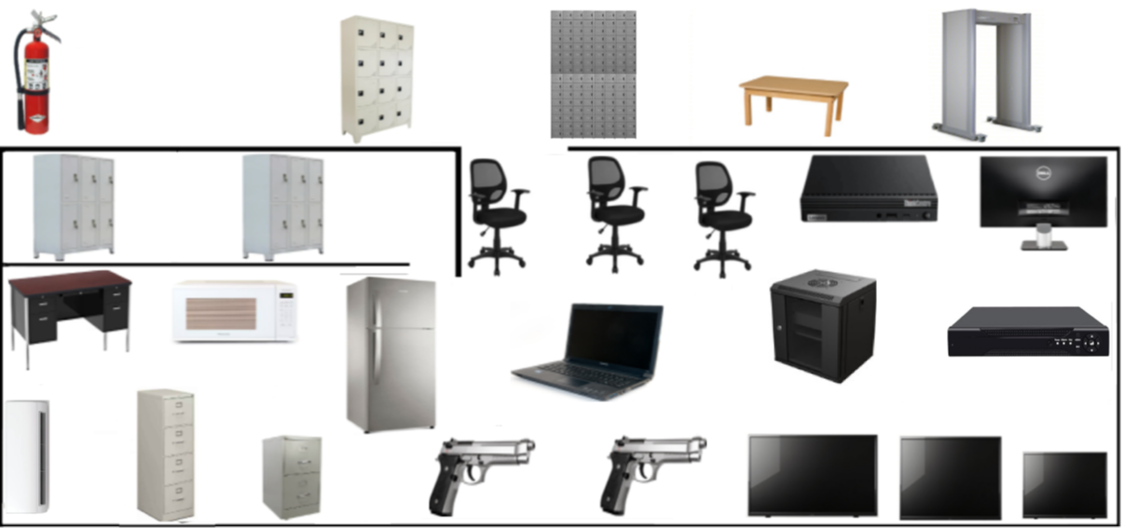















2
4
5
6
8
9
25
12
14
15
24
13

23

3

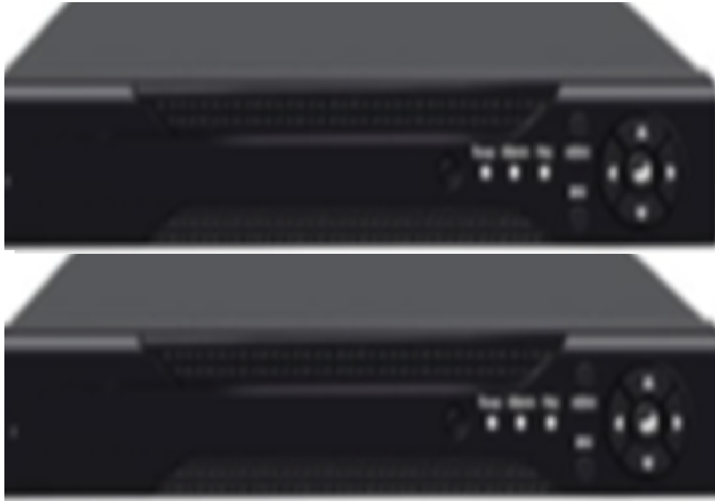



26

1
7

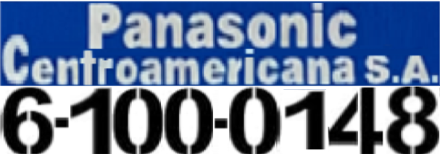

21


17


18



16









20
22
19
11
10

